상품제안서
로지텍 B175 무선마우스 | 상품코드: S26046

 |  |  |  |  |  |  | 02-713-8555 | www.synergygift.co.kr
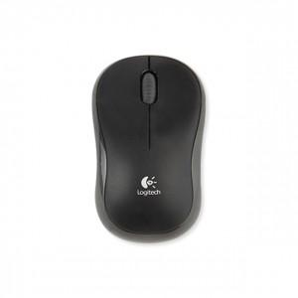 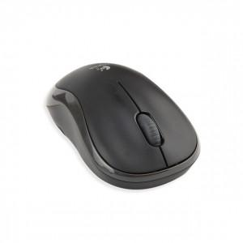

【상세/제작정보】 | 로지텍의 뛰어난 2.4GHz 무선기술 기본마우스

【인쇄/포장옵션】 | 레이저, 풀칼라 / 포장지포장

【공급단가】 | 수량 | 50~ | 100~ | 500~ | 1,000~ | 2,000~
*VAT별도 | 단가 | 16,810원 | 16,540원 | 16,140원 | 15,740원 | 15,470원

【상품 URL】 | https://www.synergygift.co.kr:443/src/goods_detail.php?gdno=26046

